Лист1
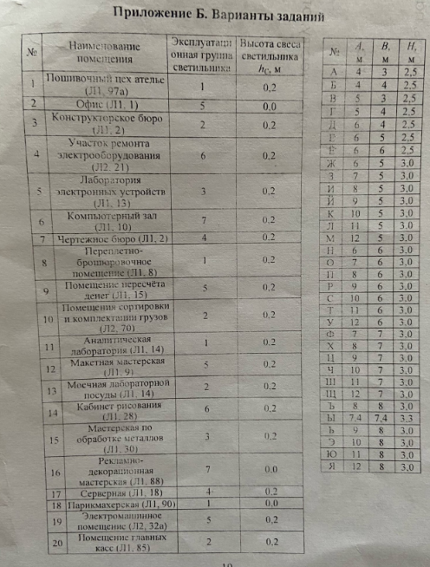
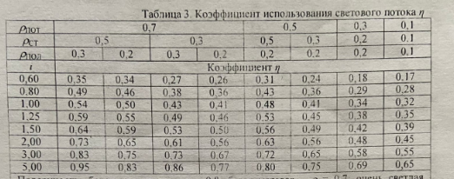
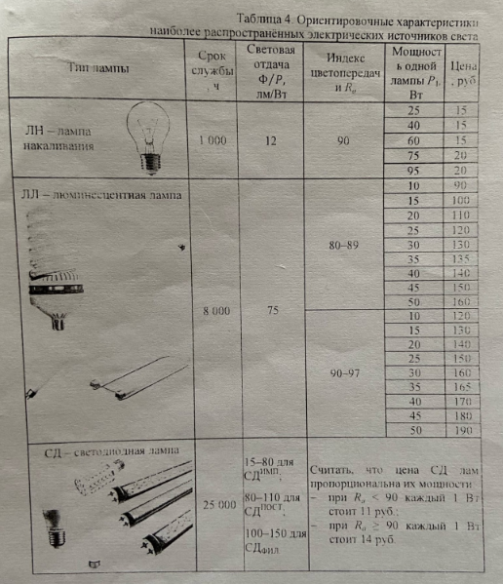

вариант задания, назначение помещения |  | 16 К |  |  |  |  | L лн сдфил | L лл | L сд
требуемая освещённость Енорм,лк |  | 300 |  |  |  |  | 3.3 | 2.64 | 1.76
минимальное значение индекса цветопередачи Rа |  | 80
габариты помещения: | длина А,м | 10
 | ширина В,м | 3.5
 | высота Н,м | 3
уровень рабочей поверхности hр,м |  | 0.8
высота света подвеса светильников h=H-hp-hc,м |  | 2.2
площадь помещения S,м^2 |  | 35
коэффициент эксплуатации MF |  | 0.67
показатель помещения i |  | 1.1784511785
коэффициенты отражения: | потолка Pпот | 0.7
 | стен Pст | 0.5
 | пола Pпол | 0.3
коэффициент использования светового потока n |  | 0.59
тип лампы |  | ЛН | ЛЛ | Сдимп | Сдпост | Сдфил
число светильников: | Na,шт | 3 | 4 | 6 | 6 | 3
 | Nb,шт | 1 | 1 | 2 | 2 | 1
 | N,шт | 3 | 4 | 12 | 12 | 3
число ламп в осветительной установке N*n, шт |  | 15 | 8 | 12 | 12 | 3
минимальный световой поток одной лампы Ф,лм |  | 1770.806982 | 3320.2630913 | 2213.5087275 | 2213.5087275 | 8854.0349102
мощность одной лампы P1,Вт |  | 211.3 | 49.33 | 61.31 | 21.83 | 51.8
мощность осветительной установки P∑,квт |  | 3.1695 | 0.39464 | 0.73572 | 0.26196 | 0.1554
затраты на приобретение ламп, тыс.руб. |  | 0.225 | 0.8 | 8.09292 | 2.88156 | 1.7094
затраты на электроэнергию, тыс.руб. |  | 126.78 | 15.7856 | 29.4288 | 10.4784 | 6.216
общий затраты, тыс.руб. |  | 127.005 | 16.5856 | 37.52172 | 13.35996 | 7.9254

